微生信示例167

市 | 值 | 微生信，您身边的数据分析，可视化专家
福州市 | 5222 | https://www.bioinformatics.com.cn/plot_basic_china_fujian_heatmap_167
厦门市 | 330
莆田市 | 25 | 输出示例图
三明市 | 1336
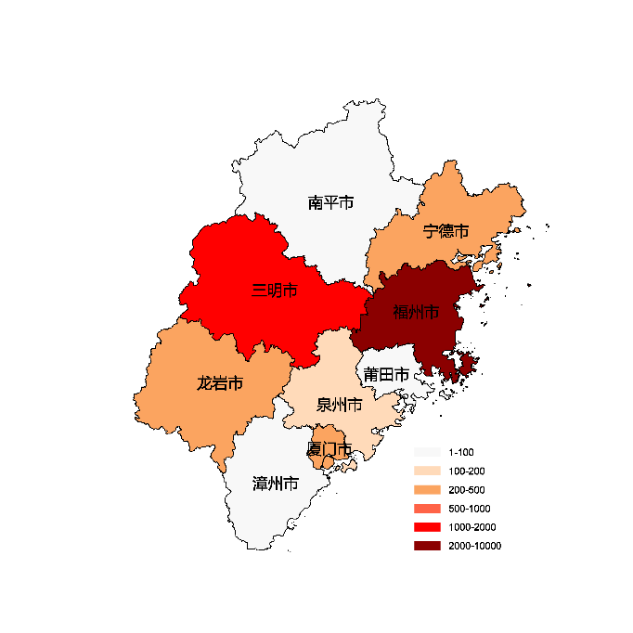
泉州市 | 110
漳州市 | 93
南平市 | 16
龙岩市 | 235
宁德市 | 331

 |  | 注：1，需要带首行；2，仅改数字，各市名字不要改；3，仅供交流学习

 |  | 使用问题，或数据分析合作意向
 |  | 请微信扫码联系我们

